Sheet1
Sukunimi | Etunimi | Pyrkimys | Kontakti | Ikä | Kuva | Koti | Kinsey | Xenofobia | Politiikka | Muuta
Abelló | Julieta | silta | Paloma Iglesias (Kaisa) - Kämppis, ihailun kohde | 20 | 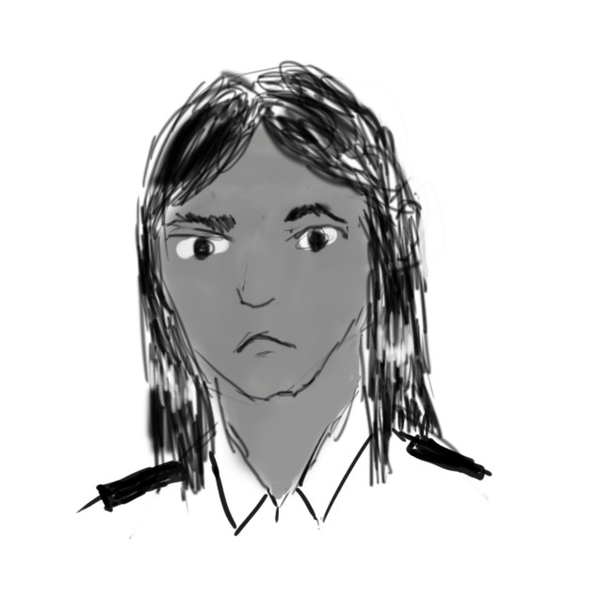 | Ger∂r | 2 | 2 | sosialisti
Lindh | Jacob | jokin, jolla on merkitystä | Arne Falk (Tiemus) - Kanssakapinallinen, luotettu ystävä | 20 | 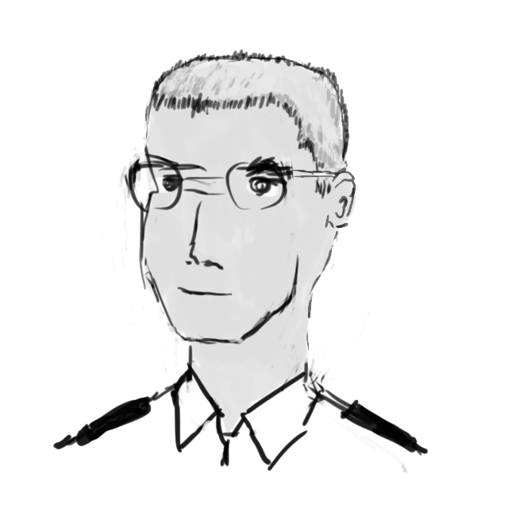 | Ger∂r | 1 | 1 | arvoliberaali sosiaalidemokraatti | Tyttöystävä Sarah
London | Sarah | valtaus | James Coleman (Demoss) - Lapsuudentuttu, tiivis kaveri | 19 | 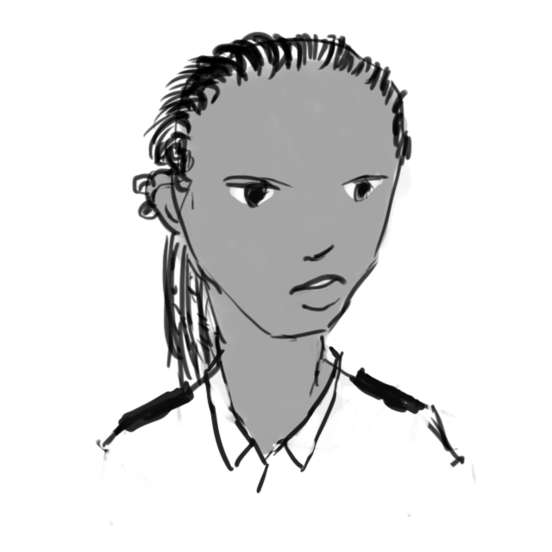 | Ger∂r | 3 | 2 | arvoliberaali | Poikaystävä Jacob
Sokolov | Piotr | täh | James Coleman (Demoss) - Lapsuudentuttu, hyvä kaveri | 18 | 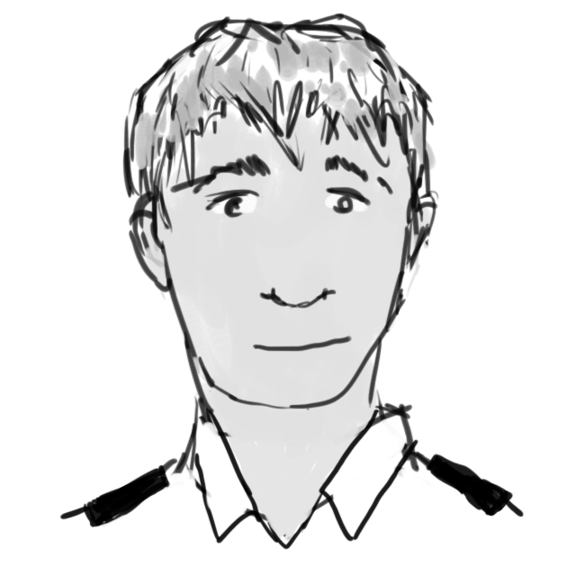 | Ger∂r | 4 | 3 | hä
Lavezzi | Damian | bisnes | Cati Acosta (Anne) - ent. pikkutekijä alamaailmassa | 23 | 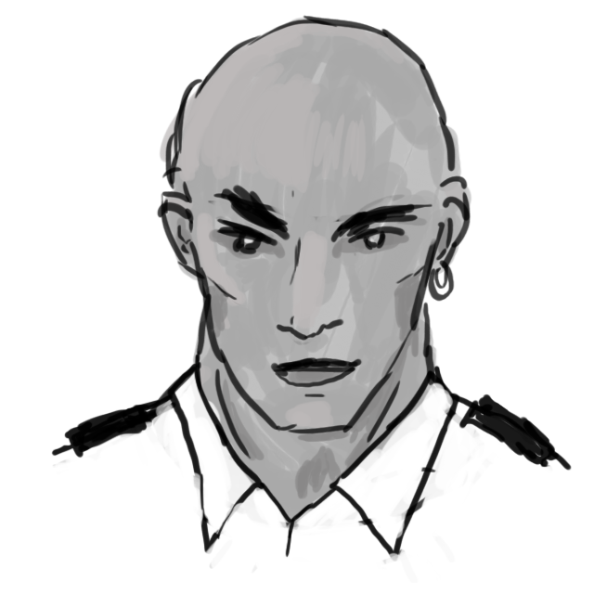 | Luján V | 2 | 5 | despootti | Pelaajahahmojen vihollinen jaksoissa #12 ja #13

